LIST
JIGOTT PRICE LIST
Image | Product name | Description (ENG) | capacity (g/ml) | outbox Spec(cm) | Item Spec(cm) | Outbox Spec(kg) | Item Spec(g) | MOQ | SUPPLY PRICE (-VAT) | Retail Price | barcode | NUMBER OF CARTON IN 1 PALLET | cbm | HS CODE
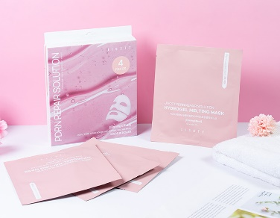 | 지고트 피디알엔 리페어 솔루션 하이드로겔 멜팅 마스크 | JIGOTT PDRN REPAIR SOLUTION HYDROGEL MELTING MASK | 38g*4ea | 52*33*27 | 16.3*18.3*2.6 | 12.6kg | 132.9g | 50 | ₩6,050 | ₩15,000 | 8809541284397 | 36 | 0.046332 | 3307.90-4000
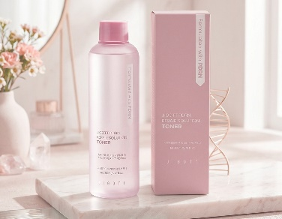 | 지고트 피디알엔 리페어 솔루션 토너 | Jigott PDRN Repair Solution Toner | 200ml | 51*26.5*18.5 | 4.8*4.8*16.3 | 13.3kg | 252g | 50ea | ₩2,920 | ₩25,000 | 8809541284526 | 64 | 0.02500275 | 3304.99-1000
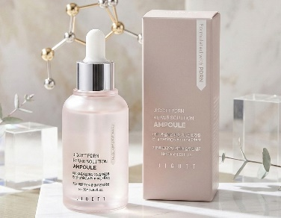 | 지고트 피디알엔 리페어 솔루션 앰플 | Jigott PDRN Repair Solution Ampoule | 30ml | 60.5*41*12 | 3.75*3.75*10.2 | 13.6kg | 84.5g | 150ea | ₩4,000 | ₩35,000 | 8809541284533 | 48 | 0.029766 | 3304.99-1000
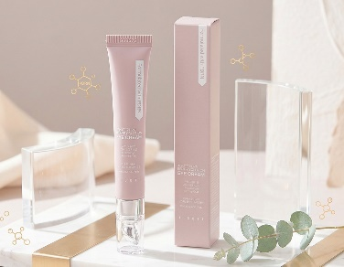 | 지고트 피디알엔 리페어 솔루션 아이 크림 | Jigott PDRN Repair Solution Eye Cream | 20ml | 25*25*17.5 | 2.2*15*2.2 | 4.6kg | 42.6g | 100ea | ₩2,920 | ₩25,000 | 8809541284502 | 144 | 0.0109375 | 3304.99-1000
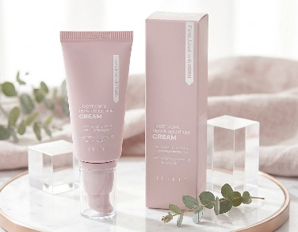 | 지고트 피디알엔 리페어 솔루션 크림 | Jigott PDRN Repair Solution Cream | 50ml | 63.5*42.5*16.7 | 3.9*14.6*3.9 | 13.2kg | 79.6g | 150ea | ₩4,000 | ₩35,000 | 8809541284496 | 36 | 0.045069125 | 3304.99-1000
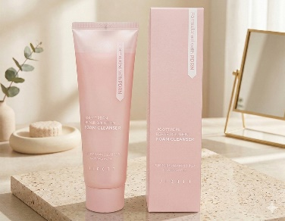 | 지고트 피디알엔 리페어 솔루션 폼 클렌저 | Jigott PDRN Repair Solution Foam Cleanser | 120ml | 49*25*20 | 4.5*17.9*4.5 | 8.2kg | 152.1g | 50ea | ₩2,920 | ₩25,000 | 8809541284519 | 32 | 0.0245 | 3401.30-0000
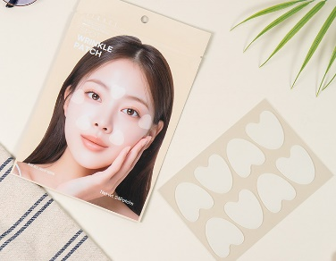 | 지고트 스팟 링클 패치 | Jigott Spot Wrinkle Patch | 24 Patchs | 52*35*25 | 13.5*20 | 7.3kg | 18.4g | 300ea (inbox:6ea)*50ea | ₩1,950 | ₩18,000 | 8809541284236 | 42 | 0.0455 | 3304.99-9000
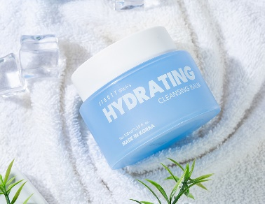 | 지고트 위치스 하이드레이팅 클렌징 밤 | Jigott Witch's Hydrating Cleansing Balm | 100ml | 67.5*43*16 | 9*9*8 | 16kg | 183.8g | 80ea | ₩4,860 | ₩22,000 | 8809541284175 | 40 | 0.04644 | 3304.99-9000
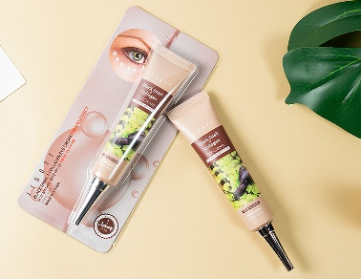 | 지고트 블랙 스네일+콜라겐 아이 크림 | Jigott Black snail + Collagen Eye Cream | 40ml | 51.5*29*22 | 9*2.5*20 | 7.7kg | 67.5g | 100ea (inbox:20ea)*5ea | ₩1,840 | ₩20,000 | 8809541284182 | 56 | 0.032857 | 3304.99-1000
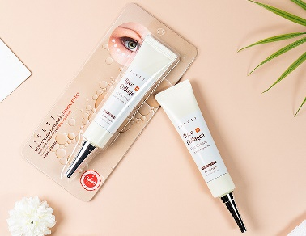 | 지고트 라이스+콜라겐 아이 크림 | Jigott Rice + Collagen Eye Cream | 40ml | 51.5*29*22 | 9*2.5*20 | 7.7kg | 67.5g | 100ea (inbox:20ea)*5ea | ₩1,840 | ₩20,000 | 8809541284199 | 56 | 0.032857 | 3304.99-1000
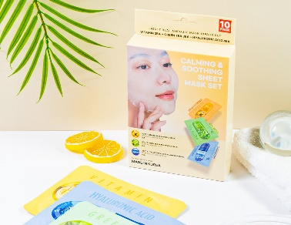 | 지고트 리얼 앰플 마스크 10팩(카밍&수딩) | Jigott Calming&Soothing Sheet Mask Set | 27ml*10 | 40*36.5*35 | 13.5*17.5*4.4 | 20kg | 335g | 60ea | ₩2,380 | ₩20,000 | 8809541283543 | 45 | 0.0511 | 3307.90-4000
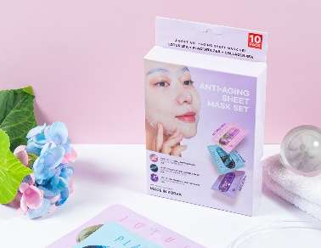 | 지고트 리얼 앰플 마스크 10팩(안티에이징) | Jigott Anti-Aging Sheet Mask Set | 27ml*10 | 40*36.5*35 | 13.5*17.5*4.4 | 20kg | 335g | 60ea | ₩2,380 | ₩20,000 | 8809541283550 | 45 | 0.0511 | 3307.90-4000
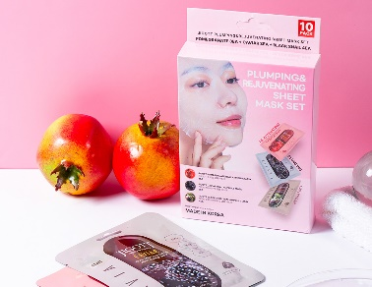 | 지고트 리얼 앰플 마스크 10팩(플럼핑&리주버네이팅) | Jigott Plumping&Rejuvenating Sheet Mask Set | 27ml*10 | 40*36.5*35 | 13.5*17.5*4.4 | 20kg | 335g | 60ea | ₩2,380 | ₩20,000 | 8809541283567 | 45 | 0.0511 | 3307.90-4000
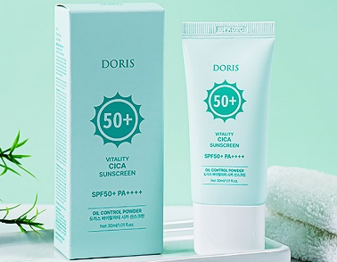 | 도리스 바이탈리티 시카 선스크린 | Doris Vitality Cica Sunscreen | 30ml | 32*27*26 | 4.5*13*2 | 10.3kg | 47g | 200ea | ₩980 | ₩9,000 | 8809541283314 | 36 | 0.022464 | 3304.99-1000
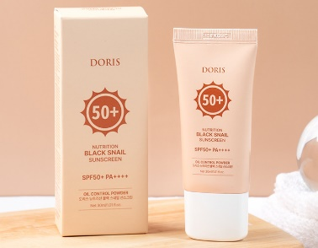 | 도리스 뉴트리션 블랙 스네일 선스크린 | Doris Nutrition Black Snail Sunscreen | 30ml | 32*27*26 | 4.5*13*2 | 10.3kg | 47g | 200ea | ₩980 | ₩9,000 | 8809541283321 | 36 | 0.022464 | 3304.99-1000
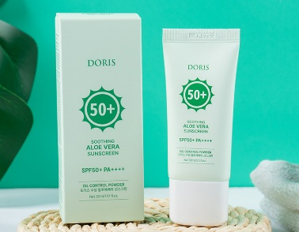 | 도리스 수딩 알로에베라 선스크린 | Doris Soothing Aloe Vera Sunscreen | 30ml | 32*27*26 | 4.5*13*2 | 10.3kg | 47g | 200ea | ₩980 | ₩9,000 | 8809541283307 | 36 | 0.022464 | 3304.99-1000
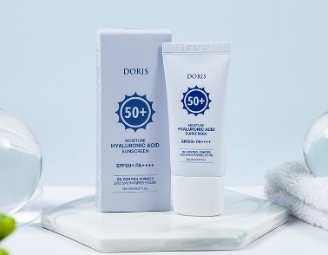 | 도리스 모이스처 히알루론산 선스크린 | Doris Moisture Hyaluronic Acid Sunscreen | 30ml | 32*27*26 | 4.5*13*2 | 10.3kg | 47g | 200ea | ₩980 | ₩9,000 | 8809541283277 | 36 | 0.022464 | 3304.99-1000
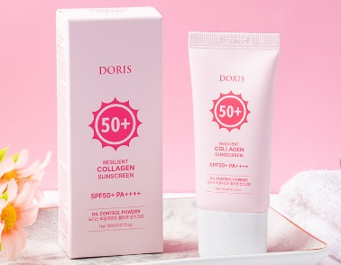 | 도리스 리질리언트 콜라겐 선스크린 | Doris Resilient Collagen Sunscreen | 30ml | 32*27*26 | 4.5*13*2 | 10.3kg | 47g | 200ea | ₩980 | ₩9,000 | 8809541283291 | 36 | 0.022464 | 3304.99-1000
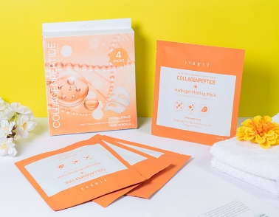 | 지고트 콜라겐펩타이드 하이드로겔 멜팅 마스크 | JIGOTT COLLAGENPEPTIDE HYDROGEL MELTING MASK | 38g*4ea | 52*33*27 | 16.3*18.3*2.6 | 12.6kg | 132.9g | 50 | ₩6,050 | ₩15,000 | 8809541284342 | 36 | 0.046332 | 3307.90-4000
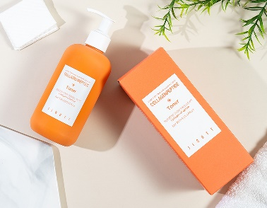 | 지고트 콜라겐펩타이드 토너 | Jigott CollagenPeptide Toner | 300ml | 70*34.5*19.4 | 7.5*7.5*18 | 19.5kg | 369.2g | 50ea | ₩3,240 | ₩27,000 | 8809541283451 | 36 | 0.046851 | 3304.99-1000
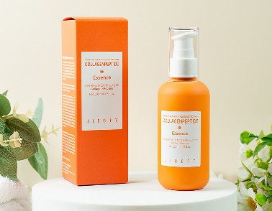 | 지고트 콜라겐펩타이드 에센스 | Jigott CollagenPeptide Essence | 120ml | 53*26*31.3 | 4.7*5*14 | 17.5kg | 167g | 100ea | ₩3,030 | ₩25,000 | 8809541283482 | 40 | 0.0431314 | 3304.99-1000
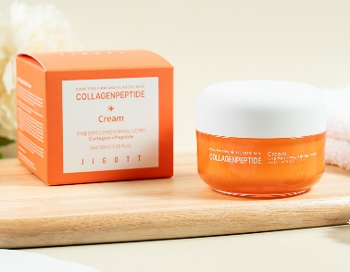 | 지고트 콜라겐펩타이드 크림 | Jigott CollagenPeptide Cream | 50ml | 35.5*37.5*27 | 7*7*6 | 17kg | 162g | 100ea | ₩3,570 | ₩30,000 | 8809541283468 | 24 | 0.03898125 | 3304.99-1000
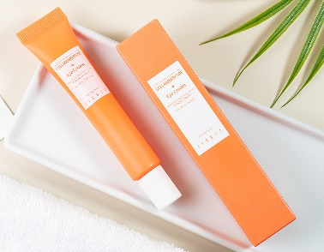 | 지고트 콜라겐펩타이드 아이 크림 | Jigott CollagenPeptide Eye Cream | 30ml | 34*30*17.5 | 4*4*15 | 5.6kg | 51g | 100ea | ₩2,380 | ₩20,000 | 8809541283499 | 81 | 0.0153 | 3304.99-1000
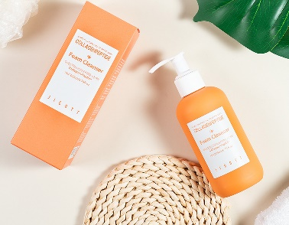 | 지고트 콜라겐펩타이드 폼 클렌저 | Jigott CollagenPeptide Foam Cleanser | 200ml | 61*30.5*18 | 5.5*6*15.5 | 13.7kg | 257g | 50ea | ₩3,570 | ₩30,000 | 8809541283475 | 36 | 0.033489 | 3401.30-0000
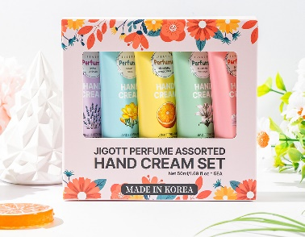 | 지고트 퍼퓸 핸드크림 5종 세트 | JIGOTT PERFUME ASSORTED HAND CREAM SET OF 5 | 50ml | 48.5*31*29 | 14.5*3*13.5 | 18.3kg | 292g | 60ea | ₩3,030 | ₩20,000 | 8809541283413 | 48 | 0.0436015 | 3304.99-9000
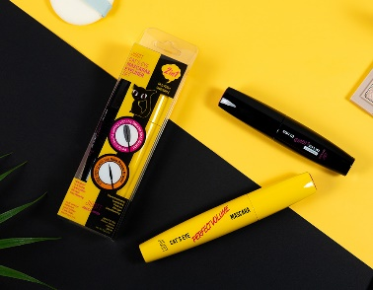 | 지고트 캣츠아이 마스카라&아이라이너 세트 | JIGOTT CAT`S EYE MASCARA&EYELINER SET | 9g/12g | 56*54*18 | 4*2*13 | 18kg | 58.4g | 264ea | ₩3,460 | ₩35,000 | 8809541283536 | 36 | 0.054432 | 3304.20-9000
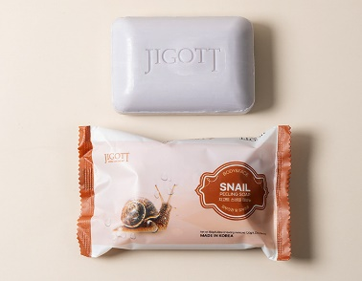 | 지고트 스네일 때비누 | Jigott Snail Peeling Soap | 150g | 42*34*20 | 14.5*9.5*3 | 21.5kg | 152.6g | 120ea | ₩650 | ₩5,000 | 8809541283246 | 56 | 0.02856 | 3401.30-0000
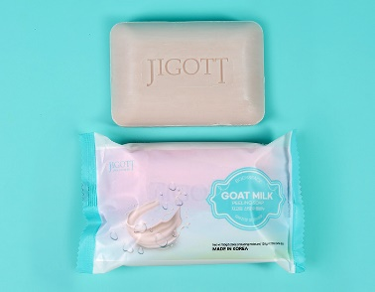 | 지고트 산양유 때비누 | Jigott Goat Milk Peeling Soap | 150g | 42*34*20 | 14.5*9.5*3 | 21.5kg | 152.6g | 120ea | ₩650 | ₩5,000 | 8809541283239 | 56 | 0.02856 | 3401.30-0000
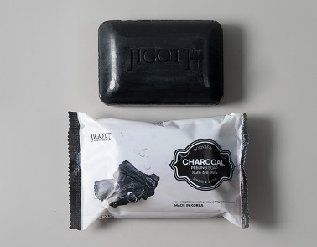 | 지고트 참숯 때비누 | Jigott Charcoal Peeling Soap | 150g | 42*34*20 | 14.5*9.5*3 | 21.5kg | 152.6g | 120ea | ₩650 | ₩5,000 | 8809541283215 | 56 | 0.02856 | 3401.30-0000
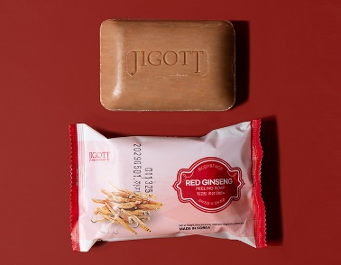 | 지고트 홍삼 때비누 | Jigott Red Ginseng Peeling Soap | 150g | 42*34*20 | 14.5*9.5*3 | 21.5kg | 152.6g | 120ea | ₩650 | ₩5,000 | 8809541283222 | 56 | 0.02856 | 3401.30-0000
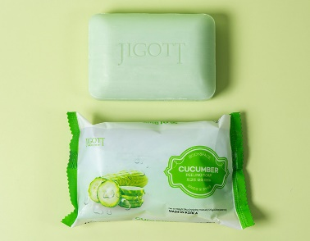 | 지고트 오이 때비누 | Jigott Cucumber Peeling Soap | 150g | 42*34*20 | 14.5*9.5*3 | 21.5kg | 152.6g | 120ea | ₩650 | ₩5,000 | 8809541283208 | 56 | 0.02856 | 3401.30-0000
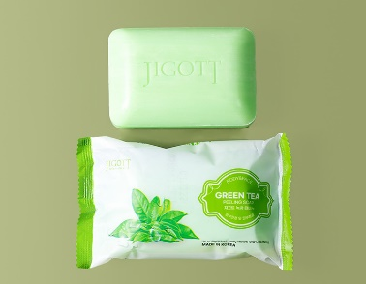 | 지고트 녹차 때비누 | Jigott Green Tea Peeling Soap | 150g | 42*34*20 | 14.5*9.5*3 | 21.5kg | 152.6g | 120ea | ₩650 | ₩5,000 | 8809541283192 | 56 | 0.02856 | 3401.30-0000
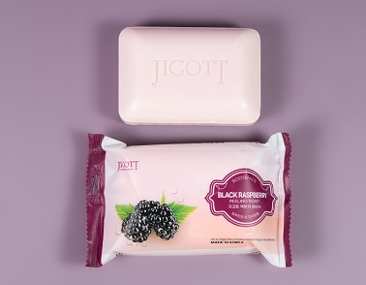 | 지고트 복분자 때비누 | Jigott Black Raspberry Peeling Soap | 150g | 42*34*20 | 14.5*9.5*3 | 21.5kg | 152.6g | 120ea | ₩650 | ₩5,000 | 8809541283185 | 56 | 0.02856 | 3401.30-0000
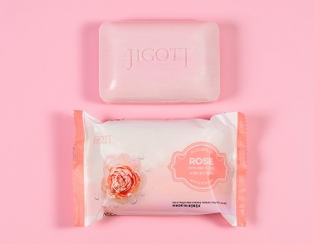 | 지고트 로즈 때비누 | Jigott Rose Peeling Soap | 150g | 42*34*20 | 14.5*9.5*3 | 21.5kg | 152.6g | 120ea | ₩650 | ₩5,000 | 8809541283178 | 56 | 0.02856 | 3401.30-0000
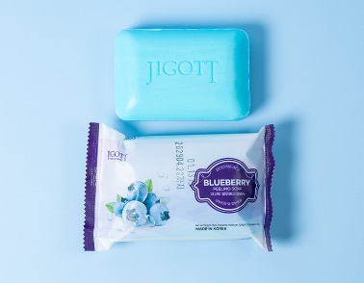 | 지고트 블루베리 때비누 | Jigott Blueberry Peeling Soap | 150g | 42*34*20 | 14.5*9.5*3 | 21.5kg | 152.6g | 120ea | ₩650 | ₩5,000 | 8809541283161 | 56 | 0.02856 | 3401.30-0000
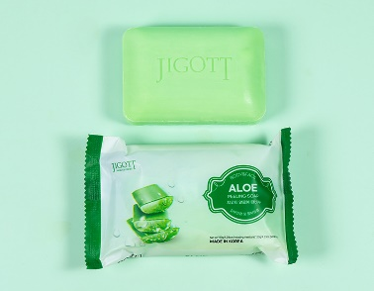 | 지고트 알로에 때비누 | Jigott Aloe Peeling Soap | 150g | 42*34*20 | 14.5*9.5*3 | 21.5kg | 152.6g | 120ea | ₩650 | ₩5,000 | 8809541283154 | 56 | 0.02856 | 3401.30-0000
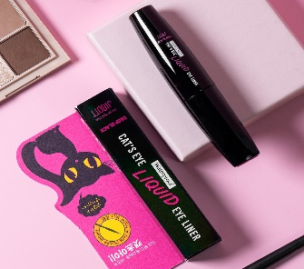 | 지고트 캣츠아이 워터프루프 리퀴드 아이라이너 (딥블랙) | Jigott Cat's Eye Waterproof Liquid Eyeliner(Deep Black) | 9g | 53.5**26*27.5 | 2*2*10.5 | 12.5kg | 27g | 400ea (inbox:20ea)*20ea | ₩1,730 | ₩15,000 | 8809541283079 | 48 | 0.0382525 | 3304.20-9000
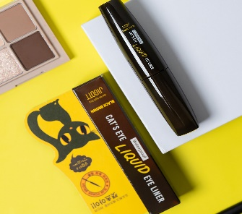 | 지고트 캣츠아이 워터프루프 리퀴드 아이라이너 (블랙브라운) | Jigott Cat's Eye Waterproof Liquid Eyeliner(Black Brown) | 9g | 53.5**26*27.5 | 2*2*10.5 | 12.5kg | 27g | 400ea (inbox:20ea)*20ea | ₩1,730 | ₩15,000 | 8809541283086 | 48 | 0.0382525 | 3304.20-9000
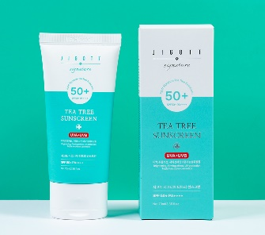 | 지고트 시그니처 티트리 선스크린 | Jigott Signature Tea Tree Sunscreen | 70ml | 58*39*16.5 | 5.5*3.5*14.5 | 10.8kg | 99.5g | 100ea | ₩2,160 | ₩20,000 | 8809541283031 | 40 | 0.037323 | 3304.99-1000
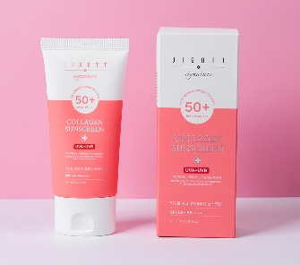 | 지고트 시그니처 콜라겐 선스크린 | Jigott Signature Collagen Sunscreen | 70ml | 58*39*16.5 | 5.5*3.5*14.5 | 10.8kg | 99.5g | 100ea | ₩2,160 | ₩20,000 | 8809541283024 | 40 | 0.037323 | 3304.99-1000
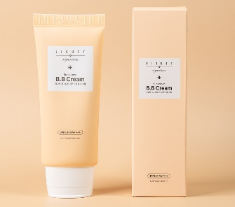 | 지고트 시그니처 선스크린 B.B 크림 | Jigott Signature Sunscreen B.B Cream | 50ml | 43.5*43*16.5 | 39.5*38*142.5 | 8.2kg | 73.8g | 100ea | ₩2,270 | ₩20,000 | 8809541283055 | 40 | 0.03086325 | 3304.99-2000
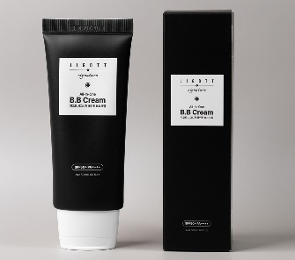 | 지고트 시그니처 올인원 B.B 크림 | Jigott Signature All-In-One B.B Cream | 50ml | 43.5*43*16.5 | 39.5*38*142.5 | 8.2kg | 73.8g | 100ea | ₩2,270 | ₩20,000 | 8809541283048 | 40 | 0.03086325 | 3304.99-2000
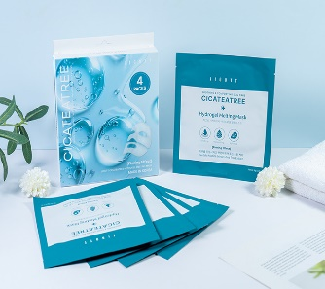 | 지고트 시카티트리 하이드로겔 멜팅 마스크 | JIGOTT CICATETREE HYDROGEL MELTING MASK | 38g*4ea | 52*33*27 | 16.3*18.3*2.6 | 12.6kg | 132.9g | 50 | ₩6,050 | ₩15,000 | 8809541284335 | 36 | 0.046332 | 3307.90-4000
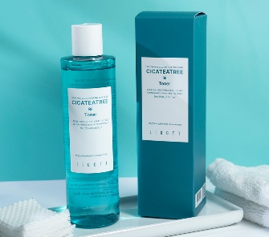 | 지고트 시카티트리 토너 | Jigott Cicateatree Toner | 250ml | 57*29.5*20.5 | 5.5*5.5*18.8 | 16.7kg | 318g | 50ea | ₩2,490 | ₩30,000 | 8809541282973 | 28 | 0.03447075 | 3304.99-1000
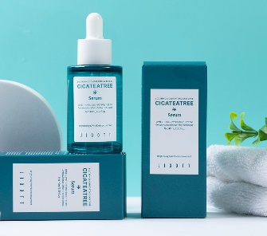 | 지고트 시카티트리 세럼 | Jigott Cicateatree Serum | 40ml | 48.5*48.5*13 | 4*4.5*10.7 | 11.7kg | 107g | 100ea | ₩3,460 | ₩30,000 | 8809541282980 | 40 | 0.03057925 | 3304.99-1000
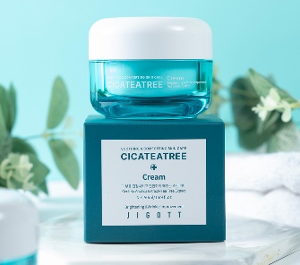 | 지고트 시카티트리 크림 | Jigott Cicateatree Cream | 50ml | 38.5*38.5*27 | 7.2*7.2*6.1 | 17.9kg | 169g | 100ea | ₩3,570 | ₩30,000 | 8809541282997 | 45 | 0.04002075 | 3304.99-1000
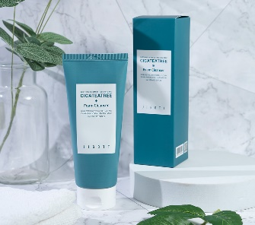 | 지고트 시카티트리 폼 클렌저 | Jigott Cicateatree Foam Cleanser | 180ml | 59.5*30.5*21 | 5.7*5.7*19 | 12kg | 224g | 50ea | ₩2,160 | ₩30,000 | 8809541282966 | 28 | 0.03810975 | 3401.30-0000
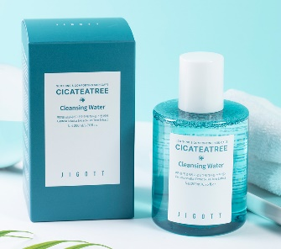 | 지고트 시카티트리 클렌징 워터 | Jigott Cicateatree Cleansing Water | 200ml | 37.5*37.5*26.5 | 7*7*12.3 | 15kg | 288g | 50ea | ₩2,810 | ₩30,000 | 8809541283000 | 45 | 0.037265625 | 3304.99-9000
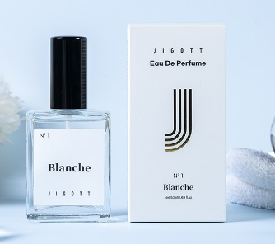 | 지고트 블랑쉬 오 데 퍼퓸 | Jigott Blanche Eau De Perfume | 50ml | 37.5*32*14.5 | 60.5*34.5*122.5 | 10.6kg | 200g | 50ea | ₩3,780 | ₩30,000 | 8809541282904 | 54 | 0.0174 | 3305.90-9000
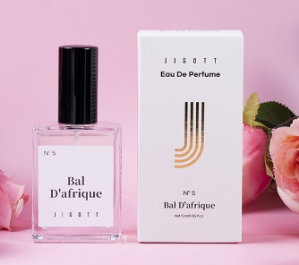 | 지고트 발 다프리크 오 데 퍼퓸 | Jigott Bal D'afrique Eau De Perfume | 50ml | 37.5*32*14.5 | 60.5*34.5*122.5 | 10.6kg | 200g | 50ea | ₩3,780 | ₩30,000 | 8809541282942 | 54 | 0.0174 | 3305.90-9000
 | 지고트 뮤스크 라바줴 옴므 오 데 퍼퓸 | Jigott Musc Ravageur Homme Eau De Perfume | 50ml | 37.5*32*14.5 | 60.5*34.5*122.5 | 10.6kg | 200g | 50ea | ₩3,780 | ₩30,000 | 8809541282959 | 54 | 0.0174 | 3305.90-9000
 | 지고트 시그니처 24K 골드 에센셜 스킨케어 3종 세트 | Jigott Signature 24K Gold Essential Skin Care 3Set | skin 150ml lotion 150ml cream 50ml skin sample 30ml lotion sample 30ml | 51*49.5*35 | 24*23.3*5.8 | 26kg | 1.26kg | 20ea | ₩12,960 | ₩85,000 | 8809541282683 | 20 | 0.0883575 | 3305.90-9000
 | 지고트 시그니처 콜라겐 에센셜 스킨케어 3종 세트 | Jigott Signature Collagen Essential Skin Care 3Set | skin 150ml lotion 150ml cream 50ml skin sample 30ml lotion sample 30ml | 51*49.5*35 | 24*23.3*5.8 | 26kg | 1.26kg | 20ea | ₩11,880 | ₩80,000 | 8809541282706 | 20 | 0.0883575 | 3305.90-9000
 | 지고트 시그니처 프로페셔널 콜라겐 헤어 앰플 | Jigott Signature Professional Collagen Hair Ampoule | 13ml*10EA | 54.5*39*12 | 8.3*3.5*9.9 | 13.5 | 202.5 | 600ea(60SET =10EA*60BOX) inbox:10SET*6EA | ₩5,400 | ₩40,000 | 8809541282768 | 50 | 0.025506 | 3305.90-9000
 | 지고트 시그니처 프로페셔널 히알루론산 헤어 앰플 | Jigott Signature Professional Hyaluronic Acid Hair Ampoule | 13ml*10EA | 54.5*39*12 | 8.3*3.5*9.9 | 13.5 | 202.5 | 600ea(60SET =10EA*60BOX) inbox:10SET*6EA | ₩5,400 | ₩40,000 | 8809541282799 | 50 | 0.025506 | 3305.90-9000
 | 지고트 시그니처 프로페셔널 케라틴 헤어 앰플 | Jigott Signature Professional Keratin Hair Ampoule | 13ml*10EA | 54.5*39*12 | 8.3*3.5*9.9 | 13.5 | 202.5 | 600ea(60SET =10EA*60BOX) inbox:10SET*6EA | ₩5,400 | ₩40,000 | 8809541282782 | 50 | 0.025506 | 3305.90-9000
 | 지고트 시그니처 프로페셔널 프로바이오틱스 헤어 앰플 | Jigott Signature Professional Probiotics Hair Ampoule | 13ml*10EA | 54.5*39*12 | 8.3*3.5*9.9 | 13.5 | 202.5 | 600ea(60SET =10EA*60BOX) inbox:10SET*6EA | ₩5,400 | ₩40,000 | 8809541282843 | 50 | 0.025506 | 3305.90-9000
 | 지고트 시카 워터 풀 크림 | Jigott CicaWater full Cream | 150ml | 60*45*16 | 8.1*8.1*6.95 | 17.8kg | 244g | 70ea | ₩3,240 | ₩30,000 | 8809541282850 | 28 | 0.0454725 | 3304.99-1000
 | 지고트 아보카도 워터 풀 크림 | Jigott AvocadoWater full Cream | 150ml | 60*45*16 | 8.1*8.1*6.95 | 17.8kg | 244g | 70ea | ₩3,240 | ₩30,000 | 8809541282898 | 28 | 0.0454725 | 3304.99-1000
 | 지고트 알로에베라 워터 풀 크림 | Jigott Aloe VeraWater full Cream | 150ml | 60*45*16 | 8.1*8.1*6.95 | 17.8kg | 244g | 70ea | ₩3,240 | ₩30,000 | 8809541282881 | 28 | 0.0454725 | 3304.99-1000
 | 지고트 콜라겐 워터 풀 크림 | Jigott Collagen Water full Cream | 150ml | 60*45*16 | 8.1*8.1*6.95 | 17.8kg | 244g | 70ea | ₩3,240 | ₩30,000 | 8809541282867 | 40 | 0.0454725 | 3304.99-1000
 | 지고트 히알루론산 워터 풀 크림 | Jigott Hyaluronic Acid Water full Cream | 150ml | 60*45*16 | 8.1*8.1*6.95 | 17.8kg | 244g | 70ea | ₩3,240 | ₩30,000 | 8809541282874 | 28 | 0.0454725 | 3304.99-1000
 | 지고트 데일리 리얼 시카 크림 | Jigott Daily Real Cica Cream | 150ml | 45*43*23.5 | 8.1*8.1*6..95 | 19.5kg | 244g | 75ea | ₩3,240 | ₩30,000 | 8809541282621 | 28 | 0.0454725 | 3304.99-1000
 | 지고트 리프팅 리얼 아보카도 크림 | Jigott Lifting Real Avocado Cream | 150ml | 45*43*23.5 | 8.1*8.1*6..95 | 19.5kg | 244g | 75ea | ₩3,240 | ₩30,000 | 8809541282669 | 28 | 0.0454725 | 3304.99-1000
 | 지고트 모이스처 리얼 알로에베라 크림 | Jigott Moisture Real Aloe Vera Cream | 150ml | 45*43*23.5 | 8.1*8.1*6..95 | 19.5kg | 244g | 75ea | ₩3,240 | ₩30,000 | 8809541282652 | 28 | 0.0454725 | 3304.99-1000
 | 지고트 아우라 시크릿 히알루론산 크림 | Jigott Aura Secret Hyaluronic Acid Cream | 150ml | 45*43*23.5 | 8.1*8.1*6..95 | 19.5kg | 244g | 75ea | ₩3,240 | ₩30,000 | 8809541282645 | 28 | 0.0454725 | 3304.99-1000
 | 지고트 얼티밋 리얼 콜라겐 크림 | Jigott Ultimate Real Collagen Cream | 150ml | 45*43*23.5 | 8.1*8.1*6..95 | 19.5kg | 244g | 75ea | ₩3,240 | ₩30,000 | 8809541282638 | 28 | 0.0454725 | 3304.99-1000
 | 지고트 비타 솔루션 12 브라이트닝 풋 필링 팩 | Jigott Vita Solution 12 Brightening Foot Peeling Pack | 15ml*2ea | 57*44*28.5 | 13.5*1.5*20 | 12.5kg | 50g | 200ea (inbox:50ea)*4ea | ₩1,410 | ₩15,000 | 8809541282591 | 24 | 0.0056 | 3304.99-9000
 | 지고트 올인원 시카 캡슐 앰플 | Jigott All-In-One Cica Capsule Ampoule | 200ml | 58*31.5*16.5 | 5.5*14.3*5.9 | 14.5kg | 267g | 50ea | ₩3,030 | ₩30,000 | 8809541282546 | 28 | 0.04543 | 3304.99-1000
 | 지고트 올인원 콜라겐 캡슐 앰플 | Jigott All-In-One Collagen Capsule Ampoule | 200ml | 58*31.5*16.5 | 5.5*14.3*5.9 | 14.5kg | 267g | 50ea | ₩3,030 | ₩30,000 | 8809541282553 | 28 | 0.04543 | 3304.99-1000
 | 지고트 올인원 히알루론산 캡슐 앰플 | Jigott All-In-One Hyaluronic Acid Capsule Ampoule | 200ml | 58*31.5*16.5 | 5.5*14.3*5.9 | 14.5kg | 267g | 50ea | ₩3,030 | ₩30,000 | 8809541282560 | 28 | 0.04543 | 3304.99-1000
 | 지고트 데일리 리얼 시카 토너 | Jigott Daily Real Cica Toner | 300ml | 59*30.5*20 | 5.6*17.9*5.6 | 20kg | 374g | 50ea | ₩2,160 | ₩30,000 | 8809541282447 | 28 | 0.056448 | 3304.99-1000
 | 지고트 리프팅 리얼 아보카도 토너 | Jigott Lifting Real Avocado Toner | 300ml | 59*30.5*20 | 5.6*17.9*5.6 | 20kg | 374g | 50ea | ₩2,160 | ₩30,000 | 8809541282522 | 28 | 0.056448 | 3304.99-1000
 | 지고트 모이스처 리얼 알로에베라 토너 | Jigott Moisture Real Aloe Vera Toner | 300ml | 59*30.5*20 | 5.6*17.9*5.6 | 20kg | 374g | 50ea | ₩2,160 | ₩30,000 | 8809541282508 | 28 | 0.056448 | 3304.99-1000
 | 지고트 아우라 시크릿 히알루론산 토너 | Jigott Aura Secret Hyaluronic Acid Toner | 300ml | 59*30.5*20 | 5.6*17.9*5.6 | 20kg | 374g | 50ea | ₩2,160 | ₩30,000 | 8809541282485 | 28 | 0.056448 | 3304.99-1000
 | 지고트 얼티밋 리얼 콜라겐 토너 | Jigott Ultimate Real Collagen Toner | 300ml | 59*30.5*20 | 5.6*17.9*5.6 | 20kg | 374g | 50ea | ₩2,160 | ₩30,000 | 8809541282461 | 28 | 0.056448 | 3304.99-1000
 | 지고트 데일리 리얼 시카 에멀전 | Jigott Daily Real Cica Emulsion | 300ml | 59*30.5*20 | 5.6*17.9*5.6 | 19.5kg | 369g | 50ea | ₩2,270 | ₩30,000 | 8809541282454 | 28 | 0.056448 | 3304.99-1000
 | 지고트 리프팅 리얼 아보카도 에멀전 | Jigott Lifting Real Avocado Emulsion | 300ml | 59*30.5*20 | 5.6*17.9*5.6 | 19.5kg | 369g | 50ea | ₩2,270 | ₩30,000 | 8809541282539 | 28 | 0.056448 | 3304.99-1000
 | 지고트 모이스처 리얼 알로에베라 에멀전 | Jigott Moisture Real Aloe Vera Emulsion | 300ml | 59*30.5*20 | 5.6*17.9*5.6 | 19.5kg | 369g | 50ea | ₩2,270 | ₩30,000 | 8809541282515 | 28 | 0.056448 | 3304.99-1000
 | 지고트 아우라 시크릿 히알루론산 에멀전 | Jigott Aura Secret Hyaluronic Acid Emulsion | 300ml | 59*30.5*20 | 5.6*17.9*5.6 | 19.5kg | 369g | 50ea | ₩2,270 | ₩30,000 | 8809541282492 | 28 | 0.056448 | 3304.99-1000
 | 지고트 얼티밋 리얼 콜라겐 에멀전 | Jigott Ultimate Real Collagen Emulsion | 300ml | 59*30.5*20 | 5.6*17.9*5.6 | 19.5kg | 369g | 50ea | ₩2,270 | ₩30,000 | 8809541282478 | 28 | 0.056448 | 3304.99-1000
 | 지고트 립 슬리핑 마스크 [프로폴리스] | Jigott Lip Sleeping Mask [PROPOLIS] | 20g | 51*28.5*15 | 5.15*4.8*6.23 | 8kg | 71g | 100ea | ₩3,460 | ₩20,000 | 8809541282386 | 56 | 0.022185 | 3304.99-9000
 | 지고트 내추럴 그린 티 퍼펙트 세럼 | Jigott Natural Green Tea Perfect Serum | 50ml | 48*45*13.6 | 4*4*11.4 | 12kg | 106g | 100ea | ₩3,350 | ₩30,000 | 8809541282393 | 40 | 0.04 | 3304.99-1000
 | 지고트 내추럴 레티놀 퍼펙트 세럼 | Jigott Natural Retinol Perfect Serum | 50ml | 48*45*13.6 | 4*4*11.4 | 12kg | 106g | 100ea | ₩3,350 | ₩30,000 | 8809541282416 | 40 | 0.04 | 3304.99-1000
 | 지고트 내추럴 시카 퍼펙트 세럼 | Jigott Natural Cica Perfect Serum | 50ml | 48*45*13.6 | 4*4*11.4 | 12kg | 106g | 100ea | ₩3,350 | ₩30,000 | 8809541282423 | 40 | 0.04 | 3304.99-1000
 | 지고트 내추럴 아보카도 퍼펙트 세럼 | Jigott Natural Avocado Perfect Serum | 50ml | 48*45*13.6 | 4*4*11.4 | 12kg | 106g | 100ea | ₩3,350 | ₩30,000 | 8809541282430 | 40 | 0.04 | 3304.99-1000
 | 지고트 내추럴 캐롯 퍼펙트 세럼 | Jigott Natural Carrot Perfect Serum | 50ml | 48*45*13.6 | 4*4*11.4 | 12kg | 106g | 100ea | ₩3,350 | ₩30,000 | 8809541282409 | 40 | 0.04 | 3304.99-1000
 | 지고트 데일리 리얼 시카 아이 크림 | Jigott Daily Real Cica Eye Cream | 50ml | 39*28*21 | 3.3*2.5*18.3 | 7.5kg | 69g | 100ea | ₩2,270 | ₩25,000 | 8809541282263 | 56 | 0.01485 | 3304.99-1000
 | 지고트 리프팅 펩타이드 아이 크림 | Jigott Lifting Peptide Eye Cream | 50ml | 39*28*21 | 3.3*2.5*18.3 | 7.5kg | 69g | 100ea | ₩2,270 | ₩25,000 | 8809541282270 | 56 | 0.01485 | 3304.99-1000
 | 지고트 아우라 시크릿 히알루론산 아이 크림 | Jigott Aura Secret Hyaluronic Acid Eye Cream | 50ml | 39*28*21 | 3.3*2.5*18.3 | 7.5kg | 69g | 100ea | ₩2,270 | ₩25,000 | 8809541282287 | 56 | 0.01485 | 3304.99-1000
 | 지고트 얼티밋 리얼 콜라겐 아이 크림 | Jigott Ultimate Real Collagen Eye Cream | 50ml | 39*28*21 | 3.3*2.5*18.3 | 7.5kg | 69g | 100ea | ₩2,270 | ₩25,000 | 8809541282294 | 56 | 0.01485 | 3304.99-1000
 | 지고트 리프팅 펩타이드 워터 드롭 톤업 크림 | Jigott Lifting Peptide Water Drop Tone Up Cream | 50ml | 38*38*17 | 3.5*3.5*14.3 | 8kg | 70g | 100ea | ₩1,840 | ₩20,000 | 8809541282232 | 54 | 0.01715 | 3304.99-2000
 | 지고트 아우라 시크릿 히알루론산 워터 드롭 톤업 크림 | Jigott Aura Secret Hyaluronic Acid Water Drop Tone Up Cream | 50ml | 38*38*17 | 3.5*3.5*14.3 | 8kg | 70g | 100ea | ₩1,840 | ₩20,000 | 8809541282249 | 54 | 0.01715 | 3304.99-2000
 | 지고트 얼티밋 리얼 콜라겐 워터 드롭 톤업 크림 | Jigott Ultimate Real Collagen Water Drop Tone Up Cream | 50ml | 38*38*17 | 3.5*3.5*14.3 | 8kg | 70g | 100ea | ₩1,840 | ₩20,000 | 8809541282256 | 54 | 0.01715 | 3304.99-2000
 | 지고트 국화 퍼퓸 바디워시 | Jigott Chrysanthemum Perfume Body Wash | 750ml | 37.2*31*25.3 | 23.2*8.3*5.9 | 14.24kg | 827g | 16ea | ₩3,460 | ₩35,000 | 8809541282089 | 56 | 0.02917596 | 3401.30-0000
 | 지고트 로즈 퍼퓸 바디워시 | Jigott Rose Perfume Body Wash | 750ml | 37.2*31*25.3 | 23.2*8.3*5.9 | 14.24kg | 827g | 16ea | ₩3,460 | ₩35,000 | 8809541282157 | 56 | 0.02917596 | 3401.30-0000
 | 지고트 에델바이스 퍼퓸 바디워시 | Jigott Edelweiss Perfume Body Wash | 750ml | 37.2*31*25.3 | 23.2*8.3*5.9 | 14.24kg | 827g | 16ea | ₩3,460 | ₩35,000 | 8809541282164 | 56 | 0.02917596 | 3401.30-0000
 | 지고트 연꽃 퍼퓸 바디워시 | Jigott Lotus Perfume Body Wash | 750ml | 37.2*31*25.3 | 23.2*8.3*5.9 | 14.24kg | 827g | 16ea | ₩3,460 | ₩35,000 | 8809541282096 | 56 | 0.02917596 | 3401.30-0000
 | 지고트 히비스커스 퍼퓸 바디워시 | Jigott Hibiscus Perfume Body Wash | 750ml | 37.2*31*25.3 | 23.2*8.3*5.9 | 14.24kg | 827g | 16ea | ₩3,460 | ₩35,000 | 8809541282072 | 56 | 0.02917596 | 3401.30-0000
 | 지고트 국화 퍼퓸 바디로션 | Jigott Chrysanthemum Perfume Body Lotion | 500ml | 42.6*40.6*23.3 | 20.2*7.2*5.2 | 16.3kg | 558g | 24ea | ₩2,920 | ₩30,000 | 8809541282126 | 24 | 0.032062 | 3304.99-9000
 | 지고트 로즈 퍼퓸 바디로션 | Jigott Rose Perfume Body Lotion | 500ml | 42.6*40.6*23.3 | 20.2*7.2*5.2 | 16.3kg | 558g | 24ea | ₩2,920 | ₩30,000 | 8809541282102 | 24 | 0.032062 | 3304.99-9000
 | 지고트 에델바이스 퍼퓸 바디로션 | Jigott Edelweiss Perfume Body Lotion | 500ml | 42.6*40.6*23.3 | 20.2*7.2*5.2 | 16.3kg | 558g | 24ea | ₩2,920 | ₩30,000 | 8809541282119 | 24 | 0.040549 | 3304.99-9000
 | 지고트 연꽃 퍼퓸 바디로션 | Jigott Lotus Perfume Body Lotion | 500ml | 42.6*40.6*23.3 | 20.2*7.2*5.2 | 16.3kg | 558g | 24ea | ₩2,920 | ₩30,000 | 8809541282133 | 24 | 0.040549 | 3304.99-9000
 | 지고트 히비스커스 퍼퓸 바디로션 | Jigott Hibiscus Perfume Body Lotion | 500ml | 42.6*40.6*23.3 | 20.2*7.2*5.2 | 16.3kg | 558g | 24ea | ₩2,920 | ₩30,000 | 8809541282140 | 24 | 0.040549 | 3304.99-9000
 | 지고트 비타솔루션 12 모이스처 폼클렌징 | Jigott Vita Solution 12 Moisture Foam Cleansing | 180ml | 55*36*25 | 6.5*5*19.5 | 12.5kg | 224g | 50ea | ₩2,000 | ₩25,000 | 8809541281860 | 42 | 0.0495 | 3304.30-0000
 | 지고트 비타솔루션 12 브라이트닝 폼클렌징 | Jigott Vita Solution 12 Brightening Foam Cleansing | 180ml | 55*36*25 | 6.5*5*19.5 | 12.5kg | 224g | 50ea | ₩2,000 | ₩25,000 | 8809541281877 | 42 | 0.0495 | 3304.30-0000
 | 지고트 비타솔루션 12 시너지 폼클렌징 | Jigott Vita Solution 12 Synergy Foam Cleansing | 180ml | 55*36*25 | 6.5*5*19.5 | 12.5kg | 224g | 50ea | ₩2,000 | ₩25,000 | 8809541281884 | 42 | 0.0495 | 3304.30-0000
 | 지고트 비타솔루션 12 카밍 폼클렌징 | Jigott Vita Solution 12 Calming Foam Cleansing | 180ml | 55*36*25 | 6.5*5*19.5 | 12.5kg | 224g | 50ea | ₩2,000 | ₩25,000 | 8809541281891 | 42 | 0.0495 | 3304.30-0000
  | 지고트 비타솔루션 12 퍼밍 폼클렌징 | Jigott Vita Solution 12 Firming Foam Cleansing | 180ml | 55*36*25 | 6.5*5*19.5 | 12.5kg | 224g | 50ea | ₩2,000 | ₩25,000 | 8809541281907 | 42 | 0.0495 | 3304.30-0000
 | 지고트 비타솔루션 12 모이스처 필링젤 | Jigott Vita Solution 12 Moisture Peeling Gel | 180ml | 55*36*25 | 6.5*5*19.5 | 12.5kg | 224g | 50ea | ₩2,000 | ₩25,000 | 8809541281914 | 42 | 0.0495 | 3304.99-1000
 | 지고트 비타솔루션 12 시너지 필링젤 | Jigott Vita Solution 12 Synergy Peeling Gel | 180ml | 55*36*25 | 6.5*5*19.5 | 12.5kg | 224g | 50ea | ₩2,000 | ₩25,000 | 8809541281938 | 42 | 0.0495 | 3304.99-1000
  | 지고트 비타솔루션 12 카밍 필링젤 | Jigott Vita Solution 12 Calming Peeling Gel | 180ml | 55*36*25 | 6.5*5*19.5 | 12.5kg | 224g | 50ea | ₩2,000 | ₩25,000 | 8809541281945 | 42 | 0.0495 | 3304.99-1000
  | 지고트 비타솔루션 12 퍼밍 필링젤 | Jigott Vita Solution 12 Firming Peeling Gel | 180ml | 55*36*25 | 6.5*5*19.5 | 12.5kg | 224g | 50ea | ₩2,000 | ₩25,000 | 8809541281952 | 42 | 0.0495 | 3304.99-1000
 | 지고트 시크릿가든 국화 핸드크림 | JIGOTT SECRET GARDEN CHRYSANTHEMUM HAND CREAM | 100ml | 55*43*17 | 5*4*14.5 | 13kg | 120g | 100ea | ₩710 | ₩10,000 | 8809541282003 | 40 | 0.040205 | 3304.99-1000
 | 지고트 시크릿가든 로즈 핸드크림 | JIGOTT SECRET GARDEN ROSE HAND CREAM | 100ml | 55*43*17 | 5*4*14.5 | 13kg | 120g | 100ea | ₩710 | ₩10,000 | 8809541281969 | 40 | 0.040205 | 3304.99-1000
 | 지고트 시크릿가든 에델바이스 핸드크림 | JIGOTT SECRET GARDEN EDELWEISS HAND CREAM | 100ml | 55*43*17 | 5*4*14.5 | 13kg | 120g | 100ea | ₩710 | ₩10,000 | 8809541281983 | 40 | 0.040205 | 3304.99-1000
 | 지고트 시크릿가든 연꽃 핸드크림 | JIGOTT SECRET GARDEN LOTUS HAND CREAM | 100ml | 55*43*17 | 5*4*14.5 | 13kg | 120g | 100ea | ₩710 | ₩10,000 | 8809541281976 | 40 | 0.040205 | 3304.99-1000
 | 지고트 시크릿가든 히비스커스 핸드크림 | JIGOTT SECRET GARDEN HIBISCUS HAND CREAM | 100ml | 55*43*17 | 5*4*14.5 | 13kg | 120g | 100ea | ₩710 | ₩10,000 | 8809541281990 | 40 | 0.040205 | 3304.99-1000
 | 지고트 비타 솔루션 12 모이스처 앰플 크림 | JIGOTT VITA SOLUTION 12 MOISTURE AMPOULE CREAM | 100ml | 41.5*41.5*31.5 | 8*8*7 | 19.5kg | 182g | 100ea | ₩3,080 | ₩35,000 | 8809541280696 | 20 | 0.054250875 | 3304.99-1000
 | 지고트 비타 솔루션 12 브라이트닝 앰플 크림 | JIGOTT VITA SOLUTION 12 BRIGHTENING AMPOULE CREAM | 100ml | 41.5*41.5*31.5 | 8*8*7 | 19.5kg | 182g | 100ea | ₩3,080 | ₩35,000 | 8809541280672 | 20 | 0.054250875 | 3304.99-1000
 | 지고트 비타 솔루션 12 시너지 앰플 크림 | JIGOTT VITA SOLUTION 12 SYNERGY AMPOULE CREAM | 100m | 41.5*41.5*31.5 | 8*8*7 | 19.5kg | 182g | 100ea | ₩3,080 | ₩35,000 | 8809541280719 | 20 | 0.054250875 | 3304.99-1000
 | 지고트 비타 솔루션 12 카밍 앰플 크림 | JIGOTT VITA SOLUTION 12 CALMING AMPOULE CREAM | 100ml | 41.5*41.5*31.5 | 8*8*7 | 19.5kg | 182g | 100ea | ₩3,080 | ₩35,000 | 8809541280702 | 20 | 0.054250875 | 3304.99-1000
 | 지고트 비타 솔루션 12 퍼밍 앰플 크림 | JIGOTT VITA SOLUTION 12 FIRMING AMPOULE CREAM | 100ml | 41.5*41.5*31.5 | 8*8*7 | 19.5kg | 182g | 100ea | ₩3,080 | ₩35,000 | 8809541280689 | 20 | 0.054250875 | 3304.99-1000
 | 지고트 네츄럴 알로에 베라 모이스처 수딩젤 | JIGOTT NATURAL ALOE VERA MOISTURE SOOTHING GEL | 300ml | 52.5*52.5*13 | 10*10*5 | 19.6kg | 367g | 50ea | ₩1,350 | ₩25,000 | 8809541280726 | 52 | 0.03583125 | 3304.99-9000
 | 지고트 네츄럴 블랙스네일 모이스처 수딩젤 | JIGOTT NATURAL BLACK SNAIL MOISTURE SOOTHING GEL | 300ml | 52.5*52.5*13 | 10*10*5 | 19.6kg | 367g | 50ea | ₩1,350 | ₩25,000 | 8809541280726 | 52 | 0.03583125 | 3304.99-9000
 | 지고트 에센스 모이스처 스킨 | JIGOTT ESSENCE MOISTURE SKIN | 150ml | 52*28*22 | 5*5*19.5 | 20.5kg | 388g | 50ea | ₩2,330 | ₩20,000 | 8809541281211 | 48 | 0.032032 | 3304.99-1000
 | 지고트 에센스 모이스처 로션 | JIGOTT ESSENCE MOISTURE LOTION | 150ml | 52*28*22 | 5*5*19.5 | 20.5kg | 388g | 50ea | ₩2,330 | ₩20,000 | 8809541281228 | 48 | 0.032032 | 3304.99-1000
 | 지고트 액티브 에멀전 크림 | JIGOTT ACTIVE EMULSION CREAM | 50ml | 32*32*27 | 6*6*6 | 20.5kg | 195g | 100ea | ₩2,330 | ₩20,000 | 8809541281235 | 50 | 0.027648 | 3304.99-1000
 | 지고트 에센스 모이스처 스킨 케어 3종 세트 | JIGOTT ESSENCE MOISTURE SKIN CARE 3SET | skin 150ml lotion 150ml cream 50ml skin sample 30ml lotion sample 30ml | 63.5*46*22.5 | 20*22*6.5 | 22.8kg | 1.2kg | 18ea | ₩8,100 | ₩60,000 | 8809541281242 | 28 | 0.0657225 | 3304.99-1000
 | 지고트 스네일 에센스 모이스처 스킨 케어 3종 세트 | JIGOTT SNAIL ESSENCE MOISTURE SKIN CARE 3SET | skin 150ml lotion 150ml cream 50ml skin sample 30ml lotion sample 30ml | 61*44*22 | 19.5*21*6.5 | 22.4kg | 1.2kg | 18ea | ₩8,100 | ₩60,000 | 8809541281259 | 28 | 0.059048 | 3304.99-1000
 | 지고트 알로에 아쿠아 밸런스 스킨 케어 3종 세트 | JIGOTT ALOE AQUA BALANCE SKIN CARE 3SET | skin 150ml lotion 150ml cream 50ml skin sample 30ml lotion sample 30ml | 48*46.6*32.5 | 22*22.5*6 | 25.5kg | 1.2kg | 20ea | ₩8,100 | ₩60,000 | 8809541281280 | 20 | 0.072696 | 3304.99-1000
 | 지고트 웰빙 녹차 스킨 케어 3종 세트 | JIGOTT WELL-BEING GREEN TEA SKIN CARE 3SET | skin 150ml lotion 150ml cream 50ml skin sample 30ml lotion sample 30ml | 61*44*22 | 19.5*21*6.5 | 22.4kg | 1.2kg | 18ea | ₩8,100 | ₩60,000 | 8809541281266 | 28 | 0.059048 | 3304.99-1000
 | 지고트 스네일 리페어링 크림 | JIGOTT SNAIL REPARING CREAM | 100ml | 64.5*41*23 | 8*8*7 | 22kg | 176g | 120ea | ₩2,160 | ₩20,000 | 8809210036517 | 28 | 0.0608235 | 3304.99-1000
 | 지고트 화이트닝 액티베이티드 크림 (미백.주름개선 기능성 화장품) | JIGOTT WHITENING ACTIVATED CREAM | 100ml | 64.5*41*23 | 8*8*7 | 22kg | 176g | 120ea | ₩2,160 | ₩20,000 | 8809210036500 | 28 | 0.0608235 | 3304.99-1000
 | 지고트 콜라겐 힐링 크림 | JIGOTT COLLAGEN HEALING CREAM | 100ml | 64.5*41*23 | 8*8*7 | 22kg | 176g | 120ea | ₩2,160 | ₩20,000 | 8809210036524 | 28 | 0.0608235 | 3304.99-1000
 | 지고트 산양유 브라이트닝 크림 | JIGOTT GOAT MILK BRIGHTENING CREAM | 70ml | 33*33*25 | 6.5*6.5*6 | 22.5kg | 215g | 100ea | ₩2,160 | ₩20,000 | 8809210034131 | 50 | 0.027225 | 3304.99-1000
 | 지고트 석류 샤이닝 크림 | JIGOTT POMEGRANATE SHINING CREAM | 70ml | 33*33*25 | 6.5*6.5*6 | 22.5kg | 215g | 100ea | ₩2,160 | ₩20,000 | 8809210034117 | 50 | 0.027225 | 3304.99-1000
 | 지고트 스네일 리프팅 크림 | JIGOTT SNAIL LIFTING CREAM | 70ml | 33*33*25 | 6.5*6.5*6 | 22.5kg | 215g | 100ea | ₩2,160 | ₩20,000 | 8809210034124 | 50 | 0.027225 | 3304.99-1000
 | 지고트 아르간 리치 크림 | JIGOTT ARGAN RICH CREAM | 70ml | 33*33*25 | 6.5*6.5*6 | 22.5kg | 215g | 100ea | ₩2,160 | ₩20,000 | 8809210034100 | 50 | 0.027225 | 3304.99-1000
 | 지고트 알로에 워터블루 크림 | JIGOTT ALOE WATER BLUE CREAM | 70ml | 33*33*25 | 6.5*6.5*6 | 22.5kg | 215g | 100ea | ₩2,160 | ₩20,000 | 8809210034094 | 50 | 0.027225 | 3304.99-1000
 | 지고트 제비집 퍼밍 크림 | JIGOTT BIRD'S NEST FIRMING CREAM | 70ml | 33*33*25 | 6.5*6.5*6 | 22.5kg | 215g | 100ea | ₩2,160 | ₩20,000 | 8809210034087 | 50 | 0.027225 | 3304.99-1000
 | 지고트 감자 리얼 앰플 마스크 | JIGOTT POTATO REAL AMPOULE MASK | 27ml | 40*35*37 | 12*16*0.5 | 21.5kg | 31g | 600ea (inbox:100ea)*6ea | ₩160 | ₩2,000 | 8809541280252 | 32 | 0.0518 | 3307.90-4000
 | 지고트 녹차 리얼 앰플 마스크 | JIGOTT GREEN TEA REAL AMPOULE MASK | 27ml | 40*35*37 | 12*16*0.5 | 21.5kg | 31g | 600ea (inbox:100ea)*6ea | ₩160 | ₩2,000 | 8809541280177 | 32 | 0.0518 | 3307.90-4000
 | 지고트 동백 리얼 앰플 마스크 | JIGOTT CAMELLIA REAL AMPOULE MASK | 27ml | 40*35*37 | 12*16*0.5 | 21.5kg | 31g | 600ea (inbox:100ea)*6ea | ₩160 | ₩2,000 | 8809541280245 | 32 | 0.0518 | 3307.90-4000
 | 지고트 벌꿀 리얼 앰플 마스크 | JIGOTT HONEY REAL AMPOULE MASK | 27ml | 40*35*37 | 12*16*0.5 | 21.5kg | 31g | 600ea (inbox:100ea)*6ea | ₩160 | ₩2,000 | 8809541280214 | 32 | 0.0518 | 3307.90-4000
 | 지고트 블랙 스네일 리얼 앰플 마스크 | JIGOTT BLACK SNAIL REAL AMPOULE MASK | 27ml | 40*35*37 | 12*16*0.5 | 21.5kg | 31g | 600ea (inbox:100ea)*6ea | ₩160 | ₩2,000 | 8809541280238 | 32 | 0.0518 | 3307.90-4000
 | 지고트 비타민 리얼 앰플 마스크 | JIGOTT VITAMIN REAL AMPOULE MASK | 27ml | 40*35*37 | 12*16*0.5 | 21.5kg | 31g | 600ea (inbox:100ea)*6ea | ₩160 | ₩2,000 | 8809541280139 | 32 | 0.0518 | 3307.90-4000
 | 지고트 석류 리얼 앰플 마스크 | JIGOTT POMEGRANATE REAL AMPOULE MASK | 27ml | 40*35*37 | 12*16*0.5 | 21.5kg | 31g | 600ea (inbox:100ea)*6ea | ₩160 | ₩2,000 | 8809541280153 | 32 | 0.0518 | 3307.90-4000
 | 지고트 알로에 리얼 앰플 마스크 | JIGOTT ALOE REAL AMPOULE MASK | 27ml | 40*35*37 | 12*16*0.5 | 21.5kg | 31g | 600ea (inbox:100ea)*6ea | ₩160 | ₩2,000 | 8809541280269 | 32 | 0.0518 | 3307.90-4000
 | 지고트 연꽃 리얼 앰플 마스크 | JIGOTT LOTUS REAL AMPOULE MASK | 27ml | 40*35*37 | 12*16*0.5 | 21.5kg | 31g | 600ea (inbox:100ea)*6ea | ₩160 | ₩2,000 | 8809541280184 | 32 | 0.0518 | 3307.90-4000
 | 지고트 오이 리얼 앰플 마스크 | JIGOTT CUCUMBER REAL AMPOULE MASK | 27ml | 40*35*37 | 12*16*0.5 | 21.5kg | 31g | 600ea (inbox:100ea)*6ea | ₩160 | ₩2,000 | 8809541280146 | 32 | 0.0518 | 3307.90-4000
 | 지고트 진주 리얼 앰플 마스크 | JIGOTT PEARL REAL AMPOULE MASK | 27ml | 40*35*37 | 12*16*0.5 | 21.5kg | 31g | 600ea (inbox:100ea)*6ea | ₩160 | ₩2,000 | 8809541280221 | 32 | 0.0518 | 3307.90-4000
 | 지고트 케비어 리얼 앰플 마스크 | JIGOTT CAVIAR REAL AMPOULE MASK | 27ml | 40*35*37 | 12*16*0.5 | 21.5kg | 31g | 600ea (inbox:100ea)*6ea | ₩160 | ₩2,000 | 8809541280283 | 32 | 0.0518 | 3307.90-4000
 | 지고트 콜라겐 리얼 앰플 마스크 | JIGOTT COLLAGEN REAL AMPOULE MASK | 27ml | 40*35*37 | 12*16*0.5 | 21.5kg | 31g | 600ea (inbox:100ea)*6ea | ₩160 | ₩2,000 | 8809541280160 | 32 | 0.0518 | 3307.90-4000
 | 지고트 플라센타 리얼 앰플 마스크 | JIGOTT PLACENTA REAL AMPOULE MASK | 27ml | 40*35*37 | 12*16*0.5 | 21.5kg | 31g | 600ea (inbox:100ea)*6ea | ₩160 | ₩2,000 | 8809541280191 | 32 | 0.0518 | 3307.90-4000
 | 지고트 홍삼 리얼 앰플 마스크 | JIGOTT RED GINSENG REAL AMPOULE MASK | 27ml | 40*35*37 | 12*16*0.5 | 21.5kg | 31g | 600ea (inbox:100ea)*6ea | ₩160 | ₩2,000 | 8809541280276 | 32 | 0.0518 | 3307.90-4000
 | 지고트 히알루론산 리얼 앰플 마스크 | JIGOTT HYALURONIC ACID REAL AMPOULE MASK | 27ml | 40*35*37 | 12*16*0.5 | 21.5kg | 31g | 600ea (inbox:100ea)*6ea | ₩160 | ₩2,000 | 8809541280207 | 32 | 0.0518 | 3307.90-4000
 | 지고트 레몬 딥 클렌징 워터 | JIGOTT LEMON DEEP CLEANSING WATER | 530ml | 43*35*18 | 8*8*15 | 12.5kg | 589g | 20ea | ₩3,240 | ₩30,000 | 8809541280337 | 54 | 0.02709 | 3304.99-9000
 | 지고트 오이 딥 클렌징 워터 | JIGOTT CUCUMBER DEEP CLEANSING WATER | 530ml | 43*35*18 | 8*8*15 | 12.5kg | 589g | 20ea | ₩3,240 | ₩30,000 | 8809541280351 | 54 | 0.02709 | 3304.99-9000
 | 지고트 후르츠믹스 딥 클렌징 워터 | JIGOTT FRUIT MIX DEEP CLEANSING WATER | 530ml | 43*35*18 | 8*8*15 | 12.5kg | 589g | 20ea | ₩3,240 | ₩30,000 | 8809541280368 | 54 | 0.02709 | 3304.99-9000
 | 지고트 네츄럴 녹차 폼클렌징 | JIGOTT NATURAL GREEN TEA FOAM CLEANSING | 180ml | 55*36*25 | 6.5*5*19.5 | 12.5kg | 224g | 50ea | ₩2,000 | ₩20,000 | 8809541281549 | 42 | 0.0495 | 3304.30-0000
 | 지고트 네츄럴 블랙 스네일 폼클렌징 | JIGOTT NATURAL BLACK SNAIL FOAM CLEANSING | 180ml | 55*36*25 | 6.5*5*19.5 | 12.5kg | 224g | 50ea | ₩2,000 | ₩20,000 | 8809541281532 | 42 | 0.0495 | 3304.30-0000
 | 지고트 네츄럴 아쿠아 폼클렌징 | JIGOTT NATURAL AQUA FOAM CLEANSING | 180ml | 55*36*25 | 6.5*5*19.5 | 12.5kg | 224g | 50ea | ₩2,000 | ₩20,000 | 8809541281525 | 42 | 0.0495 | 3304.30-0000
 | 지고트 네츄럴 알로에 폼클렌징 | JIGOTT NATURAL ALOE FOAM CLEANSING | 180ml | 55*36*25 | 6.5*5*19.5 | 12.5kg | 224g | 50ea | ₩2,000 | ₩20,000 | 8809541281563 | 42 | 0.0495 | 3304.30-0000
 | 지고트 네츄럴 참숯 폼클렌징 | JIGOTT NATURAL CHARCOAL FOAM CLEANSING | 180ml | 55*36*25 | 6.5*5*19.5 | 12.5kg | 224g | 50ea | ₩2,000 | ₩20,000 | 8809541281556 | 42 | 0.0495 | 3304.30-0000
 | 지고트 프리미엄 페이셜 블랙달팽이 필링젤 | JIGOTT PREMIUM FACIAL BLACK SNAIL PEELING GEL | 180ml | 55*36*25 | 6.5*5*19.5 | 12.5kg | 224g | 50ea | ₩2,000 | ₩20,000 | 8809541280054 | 42 | 0.0495 | 3304.99-1000
 | 지고트 프리미엄 페이셜 쌀겨 필링젤 | JIGOTT PREMIUM FACIAL RICE BRAN PEELING GEL | 180ml | 55*36*25 | 6.5*5*19.5 | 12.5kg | 224g | 50ea | ₩2,000 | ₩20,000 | 8809541280061 | 42 | 0.0495 | 3304.99-1000
 | 지고트 프리미엄 페이셜 석류 필링젤 | JIGOTT PREMIUM FACIAL POMEGRANATE PEELING GEL | 180ml | 55*36*25 | 6.5*5*19.5 | 12.5kg | 224g | 50ea | ₩2,000 | ₩20,000 | 8809541280047 | 42 | 0.0495 | 3304.99-1000
 | 지고트 블랙 스네일 퓨어 클린 필 오프 팩 | JIGOTT BLACK SNAIL PURE CLEAN PEEL OFF PACK | 180ml | 55*36*25 | 6.5*5*19.5 | 12.5kg | 224g | 50ea | ₩1,730 | ₩20,000 | 8809541280016 | 42 | 0.0495 | 3304.99-1000
 | 지고트 캣츠아이 슈퍼 래쉬 마스카라 | JIGOTT CAT`S EYE SUPER LASH MASCARA | 12g | 43*39*31 | 2*2*13 | 14.5kg (inbox : 669g) | 38g | 360ea (inbox:18ea)*20ea | ₩1,620 | ₩15,000 | 8809541280092 | 20 | 0.051987 | 3304.99-2000
 | 지고트 캣츠아이 파워 컬링 마스카라 | JIGOTT CAT`S EYE POWER CURLING MASCARA | 12g | 43*39*31 | 2*2*13 | 14.5kg (inbox : 669g) | 38g | 360ea (inbox:18ea)*20ea | ₩1,620 | ₩15,000 | 8809541280085 | 20 | 0.051987 | 3304.99-2000
 | 지고트 캣츠아이 퍼펙트 볼륨 마스카라 | JIGOTT CAT`S EYE PERFECT VOLUME MASCARA | 12g | 43*39*31 | 2*2*13 | 14.5kg (inbox : 669g) | 38g | 360ea (inbox:18ea)*20ea | ₩1,620 | ₩15,000 | 8809541280108 | 20 | 0.051987 | 3304.99-2000
 | 06.지고트 로맨틱 키스 립스틱(러블리 핑크) | 6. JIGOTT ROMANTIC KISS LIPSTICK (LOVELY PINK) | 3.5g | 44*36*22 | 2*2*8.5 | 13kg | 18.5g | 600ea (inbox:50ea)*12ea | ₩1,730 | ₩15,000 | 8809541280481 | 42 | 0.034848 | 3304.99-2000
 | 07.지고트 로맨틱 키스 립스틱(스프링 핑크) | 7. JIGOTT ROMANTIC KISS LIPSTICK (SPRING PINK) | 3.5g | 44*36*22 | 2*2*8.5 | 13kg | 18.5g | 600ea (inbox:50ea)*12ea | ₩1,730 | ₩15,000 | 8809541280504 | 42 | 0.034848 | 3304.99-2000
 | 지고트 네추럴 투웨이케익(누드 베이지)21호 | JIGOTT NATURAL TWO WAY CAKE(NUDE BEIGE) 21 | 12g | 56*52*20 | 8*8*2.5 | 17kg | 66.5g | 216ea (inbox:54ea)*4ea | ₩3,030 | ₩20,000 | 8809541280559 | 42 | 0.05824 | 3304.91-1000
 | 지고트 네추럴 투웨이케익(네추럴 베이지)23호 | JIGOTT NATURAL TWO WAY CAKE(NATURAL BEIGE) 23 | 12g | 56*52*20 | 8*8*2.5 | 17kg | 66.5g | 216ea (inbox:54ea)*4ea | ₩3,030 | ₩20,000 | 8809541280566 | 42 | 0.05824 | 3304.91-1000
 | 지고트 알로에 선프로텍트 비비크림 (자외선차단 기능성 화장품) SPF41 PA++ | JIGOTT ALOE SUN PROTECT B.B CREAM SPF41 PA++ | 50ml | 54*30*16 | 5.5*2.5*14 | 8kg | 71g | 100ea | ₩2,160 | ₩20,000 | 8809210030430 | 54 | 0.028985 | 3304.99-2000
 | 지고트 선프로텍트 비비크림 (자외선차단 기능성 화장품) SPF41 PA++ | JIGOTT SUN PROTECT B.B CREAM SPF41 PA++ | 50ml | 54.5*29.5*16 | 5.5*2.5*14 | 8kg | 71g | 100ea | ₩2,160 | ₩20,000 | 8809210037187 | 54 | 0.028985 | 3304.99-2000
 | 지고트 화이트닝 유브이 썬 블럭 크림 (자외선차단 기능성 화장품) SPF50 PA+++ | JIGOTT WHITENING UV SUN BLOCK CREAM SPF50 PA+++ | 70ml | 58*39*16 | 5.5*3.5*14.5 | 10.5kg | 96g | 100ea | ₩1,840 | ₩15,000 | 8809541280986 | 40 | 0.036192 | 3304.99-9000
 | 지고트 스네일 유브이 썬 블럭 크림 (자외선차단 기능성 화장품) SPF50 PA+++ | JIGOTT SNAIL UV SUN BLOCK CREAM SPF50 PA+++ | 70ml | 58*39*16 | 5.5*3.5*14.5 | 10.5kg | 96g | 100ea | ₩1,840 | ₩15,000 | 8809541280979 | 40 | 0.036192 | 3304.99-9000
 | 지고트 리얼 모이스처 망고 핸드크림 | JIGOTT REAL MOISTURE MANGO HAND CREAM | 100ml | 55*43*17 | 5*4*14.5 | 13kg | 120g | 100ea | ₩710 | ₩5,000 | 8809541280795 | 40 | 0.040205 | 3304.99-1000
 | 지고트 리얼 모이스처 석류 핸드크림 | JIGOTT REAL MOISTURE POMEGRANATE HAND CREAM | 100ml | 55*43*17 | 5*4*14.5 | 13kg | 120g | 100ea | ₩710 | ₩5,000 | 8809541280788 | 40 | 0.040205 | 3304.99-1000
 | 지고트 리얼 모이스처 스네일 핸드크림 | JIGOTT REAL MOISTURE SNAIL HAND CREAM | 100ml | 55*43*17 | 5*4*14.5 | 13kg | 120g | 100ea | ₩710 | ₩5,000 | 8809541280764 | 40 | 0.040205 | 3304.99-1000
 | 지고트 리얼 모이스처 아르간 핸드크림 | JIGOTT REAL MOISTURE ARGAN OIL HAND CREAM | 100ml | 55*43*17 | 5*4*14.5 | 13kg | 120g | 100ea | ₩710 | ₩5,000 | 8809541280771 | 40 | 0.040205 | 3304.99-1000
 | 지고트 스네일 모이스처 풋크림 | JIGOTT SNAIL MOISTURE FOOT CREAM | 100ml | 55*43*17 | 5*4*14.5 | 13kg | 120g | 100ea | ₩760 | ₩6,000 | 8809541281570 | 40 | 0.040205 | 3304.99-1000
 | 지고트 스네일 리얼 모이스처 핸드&풋크림 세트 | JIGOTT SNAIL REAL MOISTURE HAND&FOOT CREAM SET | HAND 100ml FOOT 100ml | 45*43*31 | 8.5*4*14.5 | 24.5kg | 238g | 100ea | ₩1,460 | ₩10,000 | 8809541281587 | 20 | 0.059985 | 3304.99-1000
 | 지고트 모이스처 옴므 스킨 | JIGOTT MOISTURE HOMME SKIN | 150ml | 38*38*19 | 7*3.5*15.5 | 22kg | 411g | 50ea | ₩2,380 | ₩20,000 | 8809541281198 | 50 | 0.027436 | 3304.99-1000
 | 지고트 모이스처 옴므 로션 | JIGOTT MOISTURE HOMME LOTION | 150ml | 38*38*19 | 7*3.5*15.5 | 22.5kg | 420g | 50ea | ₩2,380 | ₩20,000 | 8809541281204 | 50 | 0.027436 | 3304.99-1000
 | 지고트 모이스처 옴므 스킨 케어 2종세트 | JIGOTT MOISTURE HOMME SKIN CARE 2SET | skin 150ml lotion 150ml skin sample 30ml lotion sample 30ml | 58*38*23 | 28*18*4 | 22.5kg | 1.1kg | 20ea | ₩6,270 | ₩45,000 | 8809541281181 | 30 | 0.050692 | 3304.99-1000
 | 지고트 웰빙 녹차 옴므 스킨 케어 2종세트 | JIGOTT WELL-BEING GREEN TEA HOMME SKIN CARE 2SET | skin 150ml lotion 150ml skin sample 30ml lotion sample 30ml | 58*38*23 | 28*18*4 | 22.5kg | 1.1kg | 20ea | ₩6,270 | ₩45,000 | 8809541281273 | 30 | 0.050692 | 3304.99-1000
 | 파시스 올인원 블랙 스네일 크림 | FACIS ALL-IN-ONE BLACK SNAIL CREAM | 100ml | 42*33*39 | 7.5*8*7.5 | 26.5kg | 256g | 100ea | ₩5,620 | ₩50,000 | 8809344971333 | 20 | 0.054054 | 3304.99-1000
 | 파시스 올인원 진주 브라이트닝 크림 | FACIS ALL-IN-ONE PEARL BRIGHTENING CREAM | 100ml | 42*33*39 | 7.5*8*7.5 | 26.5kg | 256g | 100ea | ₩5,620 | ₩50,000 | 8809344971340 | 20 | 0.054054 | 3304.99-1000
 | 다안단 빛 로얄 명품 스네일 3종세트 | DAANDAN BIT ROYAL PREMIUM SNAIL 3SET | skin 150ml lotion 150ml cream 50ml skin sample 30ml lotion sample 30ml | 45*48.5*35 | 24.5*24*6.5 | 27.5kg | 1.5kg | 20ea | ₩12,960 | ₩95,000 | 8809541281044 | 20 | 0.077175 | 3304.99-1000
 | 다안단 빛 명품 한방화장품 3종세트 | DAANDAN BIT PREMIUM HANBANG 3SET | skin 150ml lotion 150ml cream 50ml skin sample 30ml lotion sample 30ml | 45*48.5*35 | 24.5*24*6.5 | 27.5kg | 1.5kg | 20ea | ₩12,960 | ₩95,000 | 8809541281082 | 20 | 0.077175 | 3304.99-1000
 | 다안단 빛 명품발효홍삼 3종세트 | DAANDAN BIT PREMIUM RED GINSENG 3SET | skin 150ml lotion 150ml cream 50ml skin sample 30ml lotion sample 30ml | 45*48.5*35 | 24.5*24*6.5 | 27.5kg | 1.5kg | 20ea | ₩13,500 | ₩100,000 | 8809541281006 | 20 | 0.077175 | 3304.99-1000
 | 다안단 빛 스네일 아이크림 | DAANDANBIT SNAIL EYE CREAM | 50ml | 42*42*25 | 8*8*5.5 | 23.5kg | 222g | 100ea | ₩3,680 | ₩30,000 | 8809541281129 | 20 | 0.0441 | 3304.99-1000
 | 다안단 빛 스네일 탄력크림 | DAANDANBIT SNAIL FIRMING CREAM | 50ml | 42*42*25 | 8*8*5.5 | 23.5kg | 222g | 100ea | ₩3,680 | ₩30,000 | 8809541281136 | 20 | 0.0441 | 3304.99-1000
 | 다안단 빛 보윤 아이크림 | DAANDANBIT BOYUN EYE EREAM | 50ml | 42*42*25 | 8*8*5.5 | 23.5kg | 222g | 100ea | ₩3,680 | ₩30,000 | 8809541281105 | 20 | 0.0441 | 3304.99-1000
 | 다안단 빛 보윤 탄력크림 | DAANDANBIT BOYUN FIRMING CREAM | 50ml | 42*42*25 | 8*8*5.5 | 23.5kg | 222g | 100ea | ₩3,680 | ₩30,000 | 8809541281112 | 20 | 0.0441 | 3304.99-1000
 | 젠지아 콜라겐 앰플 크림 | ZENZIA COLLAGEN AMPOULE CREAM | 70ml | 38*38*29 | 7*7*6.5 | 20kg | 190g | 100ea | ₩3,030 | ₩35,000 | 8809210030386 | 20 | 0.041876 | 3304.99-1000
 | 젠지아 플라센타 앰플 크림 | ZENZIA PLACENTA AMPOULE CREAM | 70ml | 38*38*29 | 7*7*6.5 | 20kg | 190g | 100ea | ₩3,030 | ₩35,000 | 8809210030393 | 20 | 0.041876 | 3304.99-1000
 | 젠지아 히알루론산 앰플 크림 | ZENZIA HYALURONIC ACID AMPOULE CREAM | 70ml | 38*38*29 | 7*7*6.5 | 20kg | 190g | 100ea | ₩3,030 | ₩35,000 | 8809210030409 | 20 | 0.041876 | 3304.99-1000
 | 도리스 깔라만시 리얼 에센스 마스크 | DORIS CALAMANSI REAL ESSENCE MASK | 25ml | 40*35*37 | 12*16*0.5 | 20kg | 29g | 600ea (inbox:100ea)*6ea | ₩160 | ₩1,500 | 8809541280573 | 32 | 0.0518 | 3307.90-4000
 | 도리스 녹차 리얼 에센스 마스크 | DORIS GREEN TEA REAL ESSENCE MASK | 25ml | 40*35*37 | 12*16*0.5 | 20kg | 29g | 600ea (inbox:100ea)*6ea | ₩160 | ₩1,500 | 8809541280597 | 32 | 0.0518 | 3307.90-4000
 | 도리스 벌꿀 리얼 에센스 마스크 | DORIS HONEY REAL ESSENCE MASK | 25ml | 40*35*37 | 12*16*0.5 | 20kg | 29g | 600ea (inbox:100ea)*6ea | ₩160 | ₩1,500 | 8809541280634 | 32 | 0.0518 | 3307.90-4000
 | 도리스 스네일 리얼 에센스 마스크 | DORIS SNAIL REAL ESSENCE MASK | 25ml | 40*35*37 | 12*16*0.5 | 20kg | 29g | 600ea (inbox:100ea)*6ea | ₩160 | ₩1,500 | 8809541280665 | 32 | 0.0518 | 3307.90-4000
 | 도리스 알로에 리얼 에센스 마스크 | DORIS ALOE REAL ESSENCE MASK | 25ml | 40*35*37 | 12*16*0.5 | 20kg | 29g | 600ea (inbox:100ea)*6ea | ₩160 | ₩1,500 | 8809541280580 | 32 | 0.0518 | 3307.90-4000
 | 도리스 오이 리얼 에센스 마스크 | DORIS CUCUMBER REAL ESSENCE MASK | 25ml | 40*35*37 | 12*16*0.5 | 20kg | 29g | 600ea (inbox:100ea)*6ea | ₩160 | ₩1,500 | 8809541280603 | 32 | 0.0518 | 3307.90-4000
 | 도리스 진주 리얼 에센스 마스크 | DORIS PEARL REAL ESSENCE MASK | 25ml | 40*35*37 | 12*16*0.5 | 20kg | 29g | 600ea (inbox:100ea)*6ea | ₩160 | ₩1,500 | 8809541280658 | 32 | 0.0518 | 3307.90-4000
 | 도리스 캐비아 리얼 에센스 마스크 | DORIS CAVIAR REAL ESSENCE MASK | 25ml | 40*35*37 | 12*16*0.5 | 20kg | 29g | 600ea (inbox:100ea)*6ea | ₩160 | ₩1,500 | 8809541280610 | 32 | 0.0518 | 3307.90-4000
 | 도리스 콜라겐 리얼 에센스 마스크 | DORIS COLLAGEN REAL ESSENCE MASK | 25ml | 40*35*37 | 12*16*0.5 | 20kg | 29g | 600ea (inbox:100ea)*6ea | ₩160 | ₩1,500 | 8809541280627 | 32 | 0.0518 | 3307.90-4000
 | 도리스 히알루론산 리얼 에센스 마스크 | DORIS HYALURONIC ACID REAL ESSENCE MASK | 25ml | 40*35*37 | 12*16*0.5 | 20kg | 29g | 600ea (inbox:100ea)*6ea | ₩160 | ₩1,500 | 8809541280641 | 32 | 0.0518 | 3307.90-4000
 | 예록진秀 한방 3종세트 | YEROKJINSU HANBANG 3SET | skin 150ml lotion 150ml cream 50ml skin sample 30ml lotion sampie 30ml | 52*43*31 | 25*20*6 | 25.5kg | 1.3kg | 20ea | ₩10,260 | ₩75,000 | 8809541281297 | 20 | 0.069316 | 3304.99-1000

